Clasificación del riesgo
CLASIFICACIÓN DEL RIESGO
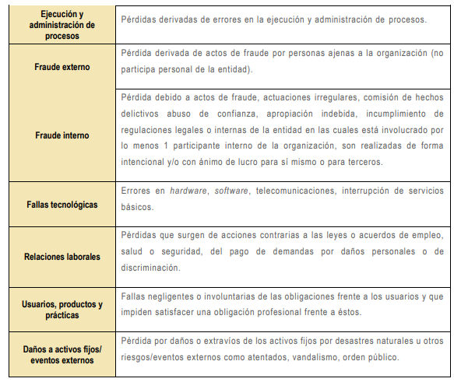

Tabla probabilidad e impacto
Tabla Criterios para definir el nivel de probabilidad |  |  | TABLA IMPACTO RIESGOS DE CORRUPCIÓN
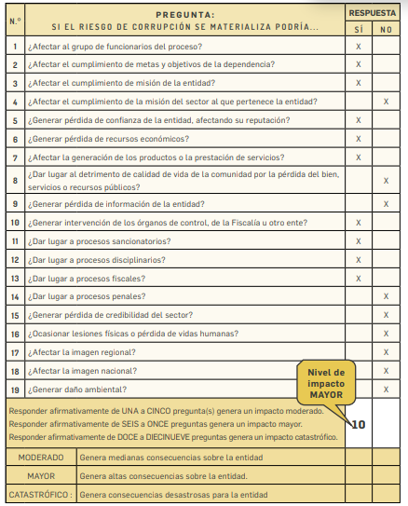
 | Frecuencia de la Actividad | Probabilidad
Muy Baja | La actividad que conlleva el riesgo se ejecuta como máximos 2 veces por año | 20%
Baja | La actividad que conlleva el riesgo se ejecuta de 3 a 24 veces por año | 40%
Media | La actividad que conlleva el riesgo se ejecuta de 24 a 500 veces por año | 60%
Alta | La actividad que conlleva el riesgo se ejecuta mínimo 500 veces al año y máximo 5000 veces por año | 80%
Muy Alta | La actividad que conlleva el riesgo se ejecuta más de 5000 veces por año | 100%

